Solicitud gráfica
 | Área: | Matemáticas |  |  | Fecha:
 | Grado: | 8 |  |  | 2015-12-03
 | Título del tema: | Ecuaciones e inecuaciones |  |  | ¿Cuaderno de estudio o recurso? | Recurso
 | Editor: | Josué Malagón |  |  | Motor del recurso | Diaporama F1

 | Código guión o recurso: | MA_08_06_REC10 | ← Para determinar este código, visite la hoja de Ayuda
 |  |  |  |  | ESPECIFICACIÓN DE ARCHIVOS A ENTREGAR
Núm. | Archivo Shutterstock o ruta en web | Imagen para: | Tipo | Ubicación de la imagen en el recurso Diaporama F1 | Nombre imagen SMALL | Tamaño imagen SMALL | Nombre imagen ZOOM | Tamaño imagen ZOOM | Descripción | Observaciones
IMG01 | Nuevo / Ver descripción | Recurso Diaporama F1 | Ilustración | Contenido | MA_08_06_REC10_IMG01.png | 950 x 608 px |  |  | 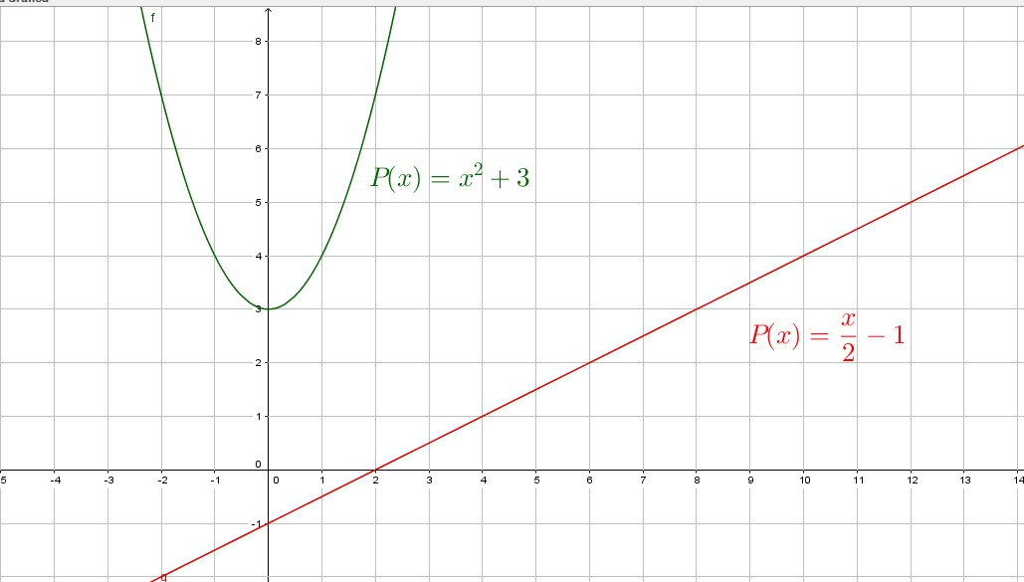 | Por favor construir imagen med y thumb para icono de recurso basados en la imagen 1 del recurso.
IMG02 | Nuevo / Ver descripción | Recurso Diaporama F1 | Ilustración | Contenido | MA_08_06_REC10_IMG02.png | 950 x 608 px |  |  | 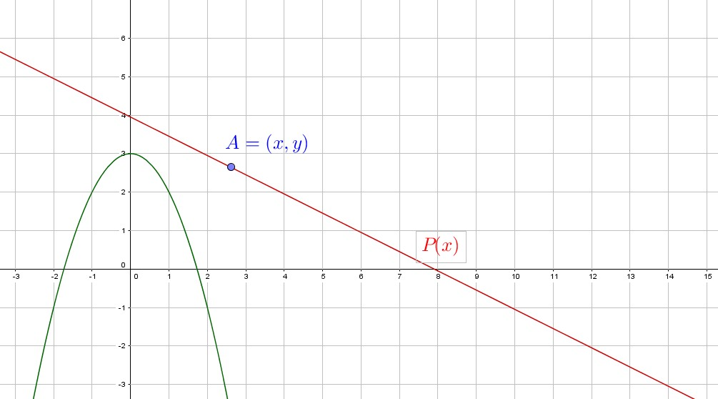
IMG03 | Nuevo / Ver descripción | Recurso Diaporama F1 | Ilustración | Contenido | MA_08_06_REC10_IMG03.png | 950 x 608 px |  |  | 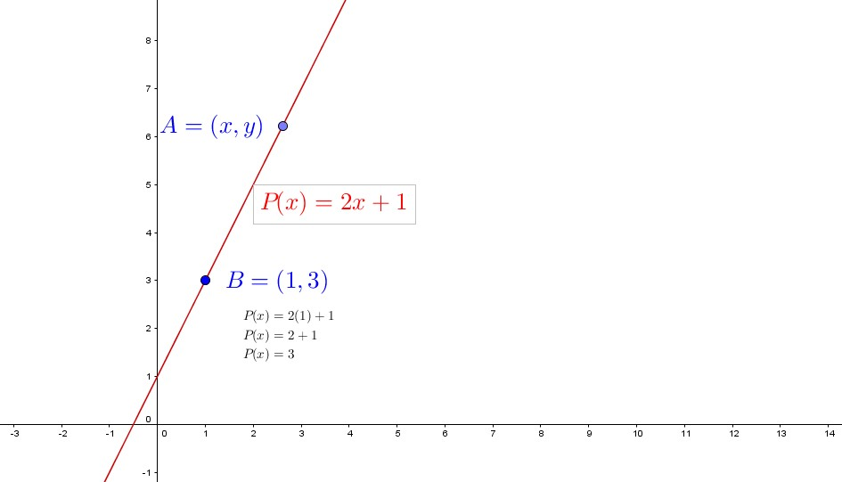
IMG04 | Nuevo / Ver descripción | Recurso Diaporama F1 | Ilustración | Contenido | MA_08_06_REC10_IMG04.png | 950 x 608 px |  |  | 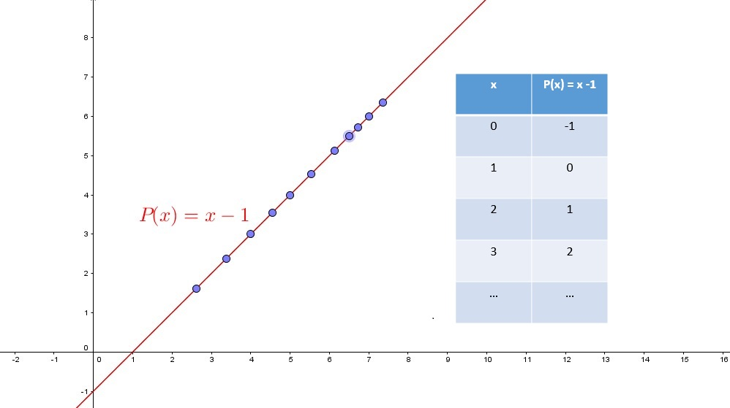
IMG05 | Nuevo / Ver descripción | Recurso Diaporama F1 | Ilustración | Contenido | MA_08_06_REC10_IMG05.png | 950 x 608 px |  |  | 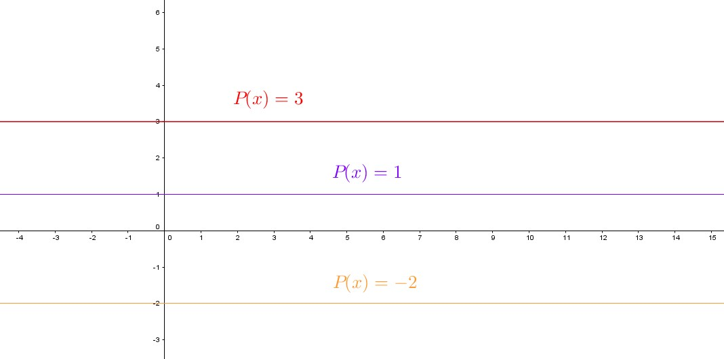
IMG06 | Nuevo / Ver descripción | Recurso Diaporama F1 | Ilustración | Contenido | MA_08_06_REC10_IMG06.png | 950 x 608 px |  |  | 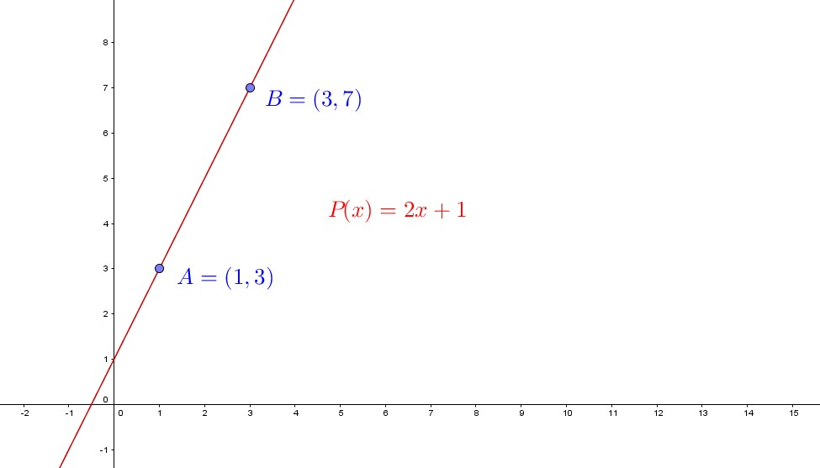
IMG07 | Nuevo / Ver descripción | Recurso Diaporama F1 | Ilustración | Contenido | MA_08_06_REC10_IMG07.png | 950 x 608 px |  |  | 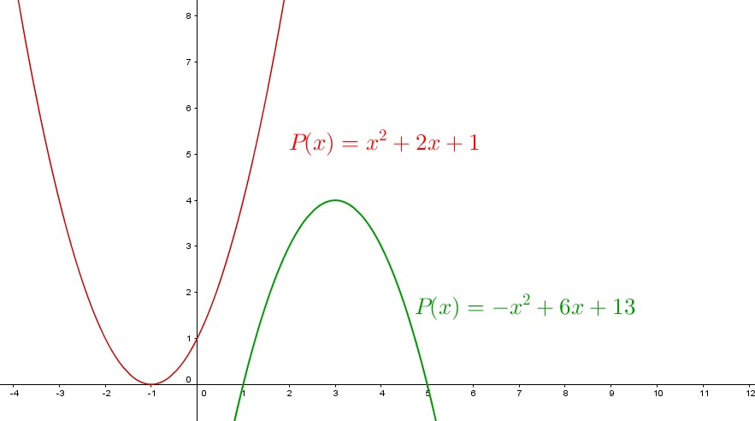
IMG08 | Nuevo / Ver descripción | Recurso Diaporama F1 | Ilustración | Contenido | MA_08_06_REC10_IMG08.png | 950 x 608 px |  |  | 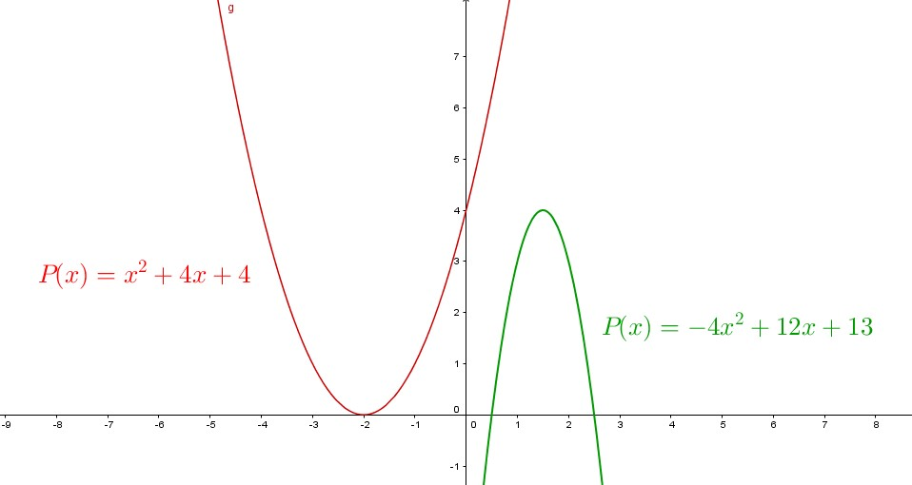
IMG09 | 229635235 | Recurso Diaporama F1 | Ilustración | Contenido | MA_08_06_REC10_IMG09.png | 950 x 608 px
IMG10 | Nuevo / Ver descripción | Recurso Diaporama F1 | Ilustración | Contenido | MA_08_06_REC10_IMG10.png | 950 x 608 px |  |  | 